Sheet1
代理模式
当一个对象不适合或不能直接被其他对象访问时，可以使用代理对象为该对象提供代理以控制对该对象的访问。代理对象可以在客户端和目标对象(委托类)之间起到中介作用，特点是代理类与委托类实现了同样的接口，而代理类中的方式实现都是直接调用委托类中的实现.
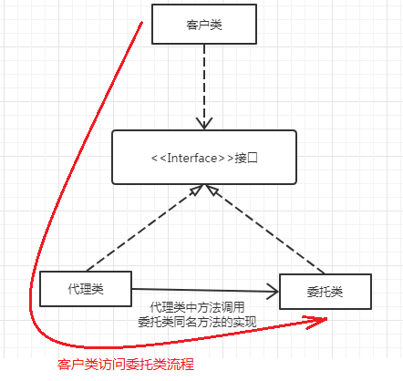
代理类不仅仅是一个隔离客户类和委托类的中介，还可以借助代理类在不修改原有代码的前提下为系统增加一些功能，如消息过滤、权限管理、日志记录等。代理类与委托类之间通常会存在关联关系，一个代理类的对象与一个委托类的对象关联，代理类的对象本身并不真正实现业务，而是通过调用委托类对象的相关方法来提供特定服务。 按照代理的创建时期，代理可以分为2种：静态代理、动态代理 静态代理： 由开发者创建代理类源码，在程序运行前，代理类的.class文件已经存在 动态代理： 在程序运行期间，通过反射动态创建代理类
静态代理： 定义接口： public interface Account { // 查询 public void queryAccount (); // 修改 public void updateAccount (); } 定义接口实现类，即委托类： public class AccountImpl implements Account{ @Override public void queryAccount() { System.out.println("查询方法..."); } @Override public void updateAccount() { System.out.println("修改方法..."); } } 定义代理类： public class AccountProxy implements Account{ private AccountImpl accountImpl; public AccountProxy(AccountImpl accountImpl) { this.accountImpl =accountImpl; } @Override public void queryAccount() { System.out.println("->业务处理之前"); accountImpl.queryAccount();// 调用委托类的方法，这是具体的业务方法 System.out.println("=>业务处理之后"); } @Override public void updateAccount() { System.out.println("->业务处理之前"); accountImpl.updateAccount();// 调用委托类的方法 System.out.println("=>业务处理之后"); } } 测试代码： public static void main(String[] args) { AccountImpl accountImpl = new AccountImpl(); //向代理类传入委托类对象 AccountProxy accountProxy = new AccountProxy(accountImpl); //调用业务对象的方法，这两个方法都被增强 accountProxy.updateAccount(); accountProxy.queryAccount(); } 结果： ->业务处理之前 修改方法... =>业务处理之后 ->业务处理之前 查询方法... =>业务处理之后

动态代理： 在静态代理中，每个代理类只能为一个接口服务，若有很多个接口，则需要写很多个Proxy类与之对应，并且每个代理类在程序运行之前就要写好代码，会导致代码臃肿。最好的做法是可以通过一个代理类完成全部的代理功能，并且可以在程序运行期间动态生成业务类的代理类，这就引入了动态代理. Java.lang.reflect包中的Proxy类和InvocationHandler接口提供了生成动态代理类的能力，动态代理类的字节码是在程序运行时通过Java反射机制动态生成. public interface InvocationHandler{ public Object invoke(Object proxy, Method method, Object[] args); } 参数： Object proxy : 代理者对象 Method method : 被执行的方法 Object[] args : 执行method方法时所需要的参数 InvocationHandler接口的实现类即为代理类，当调用代理者的某个方法时，最终都是调用此invoke()方法，并在该方法中再调用委托类中的方法. Proxy类是专门完成代理的操作类，可以通过此类为一个或多个接口动态生成代理类对象，此类提供了以下方法返回代理类对象： public static Object newProxyInstance(ClassLoader loader, Class<?>[] interfaces, IncocationHandler h); 参数： ClassLoader loader:the class loader to define the proxy class Class<?>[] interfaces:the list of interfaces for the proxy class to implement InvocationHandler h:the invocation handler to dispatch method invocations to,InvocationHandler对象用于拦截请求并最终在invoke()方法中调用委托类方法. Java中主要有3种类加载器： Bootstrap ClassLoader：采用C++编写，一般开发中看不到 Extendsion ClassLoader：用来进行扩展类的加载，一般对应jre/lib/ext中的类 AppclassLoader: 加载classpath指定的类，是默认的类加载器 动态代理实现： 定义接口： public interface Account { // 查询 public void queryAccount (); // 修改 public void updateAccount (); } 定义接口实现类，即委托类： public class AccountImpl implements Account{ @Override public void queryAccount() { System.out.println("查询方法..."); } @Override public void updateAccount() { System.out.println("修改方法..."); } } 定义代理类： public class MyProxy implements InvocationHandler { //被代理类，即委托类对象 private Object target; //绑定委托类对象，返回代理类对象 public Object getInstance(Object target) { this.target = target; //返回代理对象 return Proxy.newProxyInstance(target.getClass().getClassLoader(), target.getClass().getInterfaces(), this); } @Overrid

动态代理将代理类和委托类的绑定延迟，在使用代理类时才进行绑定. 动态代理中每个委托类必须要实现接口，也就是说动态代理依靠接口实现，若有一个没有实现接口的类需要被代理，则使用CGLIB动态代理.

